关系图
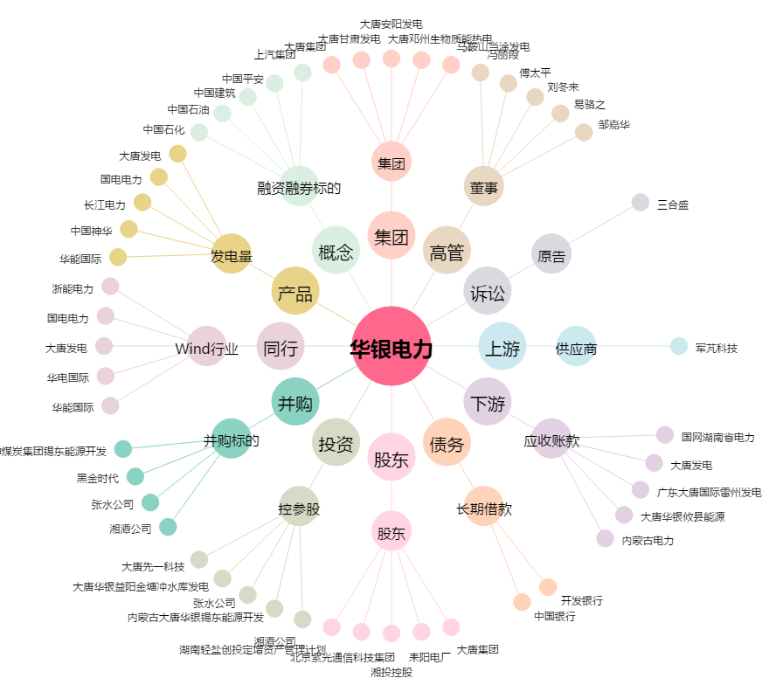
华银电力[600744.SH] - 关系概览图

